县乡村振兴局问题整改清单
县乡村振兴局第四季度测评问题整改清单
一级指标 | 二级指标 | 评价标准 | 问题明细 | 整改措施 | 整改结果 | 截图
政策解读 | 其他解读 | 考察点：2021年至今未发布政策解读的，不高于及格分，再计算如下分值。①采用图片图表、音频视频、卡通动漫等群众喜闻乐见的展现形式，发布②专家关于政策文件出台的背景、依据、核心内容、主要条款等做出的相关解释说明；③媒体关于政策文件出台的背景、依据、核心内容、主要条款等做出的相关解释说明。（深入解读①制定背景和依据、②制定意义和总体考虑③研判和起草过程、④工作目标、⑤主要内容、⑥创新举措和⑦保障措施和下一步工作考虑等实质性内容（7要素考核2020年7月份之后的解读）；解读与文件发布时间间隔不超过3个工作日。（形式多样与内容质量各占比4分，解读与文件未链接、解读内容与原文大量重复、过于简单以及以起草说明代替的每件扣3分，扣完8分为止） | “【文字解读】《关于印发<舒城县2023年防止返贫监测帮扶集中排查工作方案>的通知》政策解读”研判和起草过程较简单 | 补充完善研判和起草过程 | 已完成 | 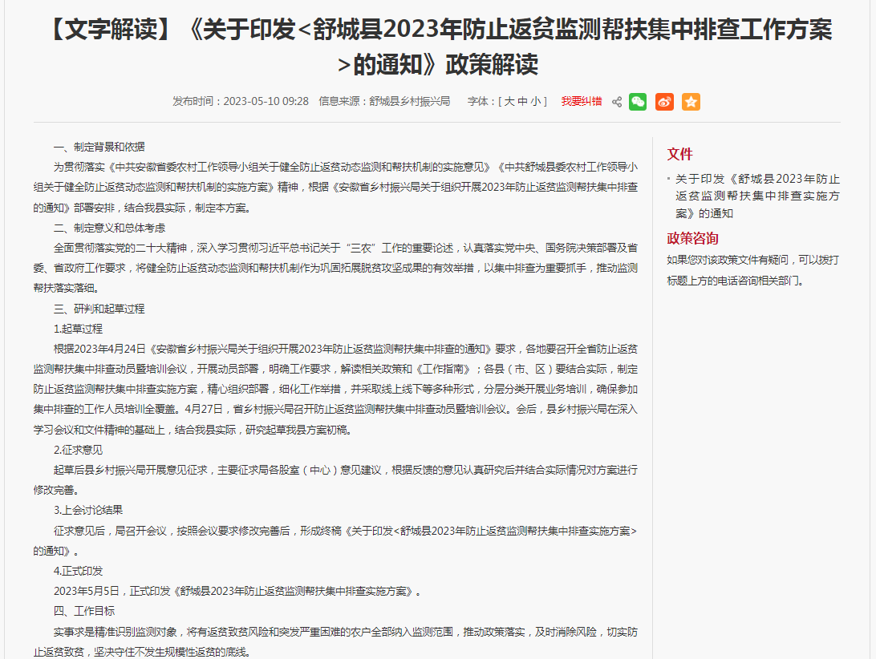
监督 保障 | 公开制度 | 考察点：①政务公开主动公开制度、②政府信息依申请公开制度、③政府信息公开保密审查制度、④政务舆情回应制度、⑤政府信息公开统计制度、⑥政务公开工作责任追究制度、⑦政务公开发布协调制度、⑧政府信息公文公开属性源头认定制度、⑨重大行政决策公众参与制度、⑩政策解读制度、⑪政务公开工作社会评议制度、⑫政务公开投诉举报制度、⑬政务公开考评制度、⑭政府开放日制度、⑮政务公开监督员制度等相关制度。（参照市级新修订的制度执行，不强制要求全部更新） | 未公开政务舆情回应制度、政务公开工作责任追究制度 | 公开政务舆情回应制度和政务公开工作责任追究制度 | 已完成 | 